UI界面
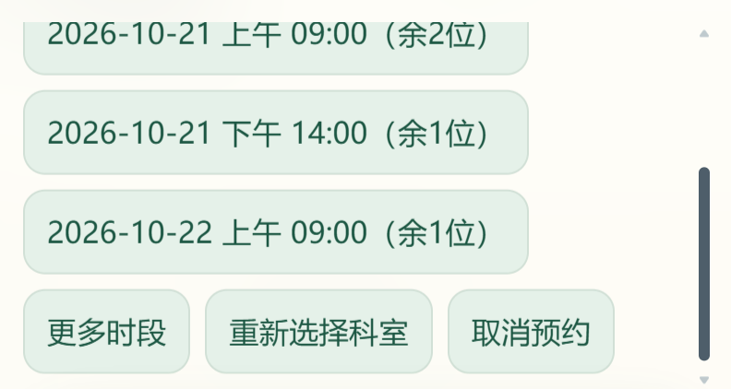
UI界面证据

UI01 沉浸式桌面界面
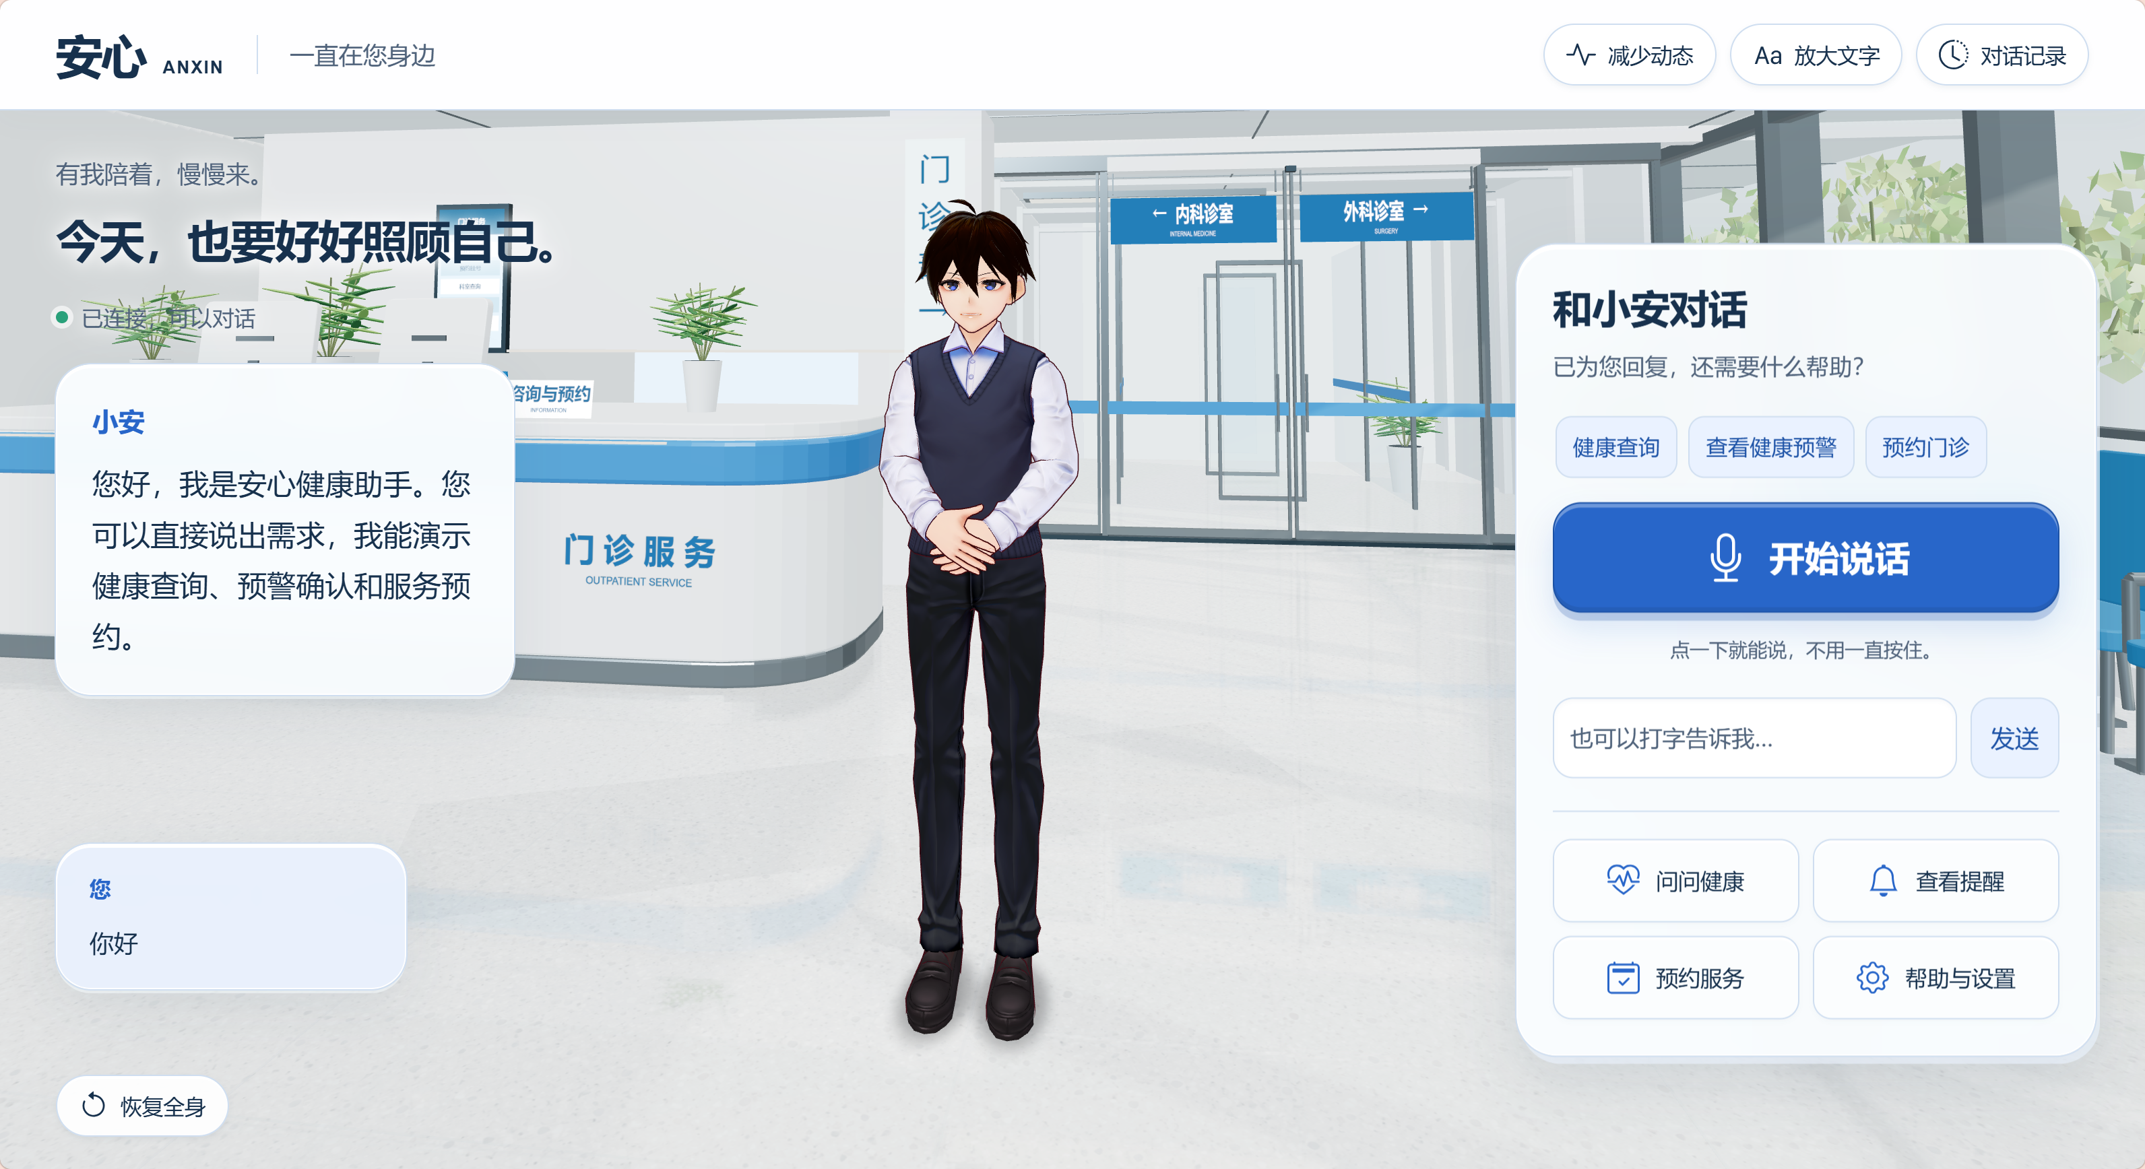

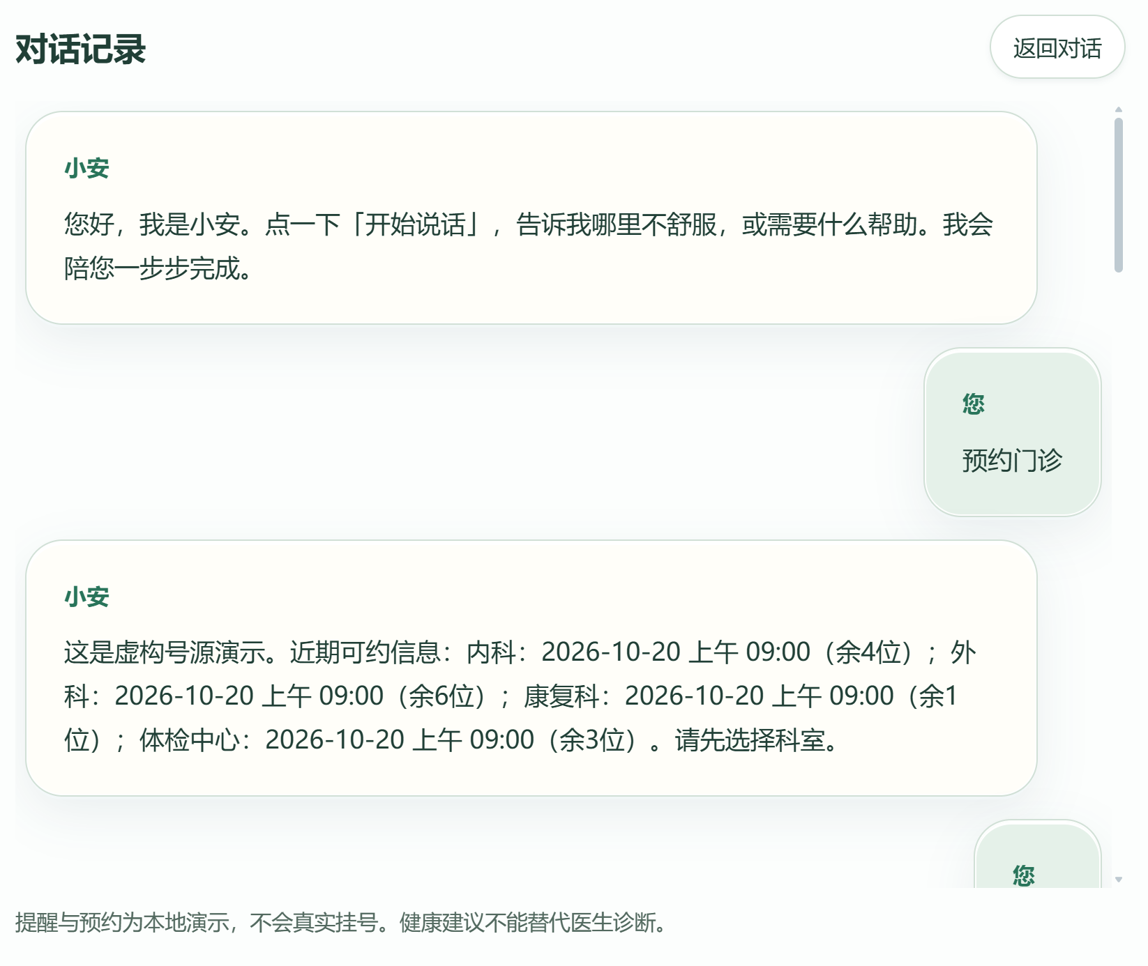
界面要点：数字人舞台、最近对话、语音/文字输入、三项常用服务与帮助设置。取消预约提示属于历史展示。 |  |  |  |  |  | UI02 对话记录

UI03 人物未载入时仍可对话 |  |  |  | UI04 模拟预约完成说明
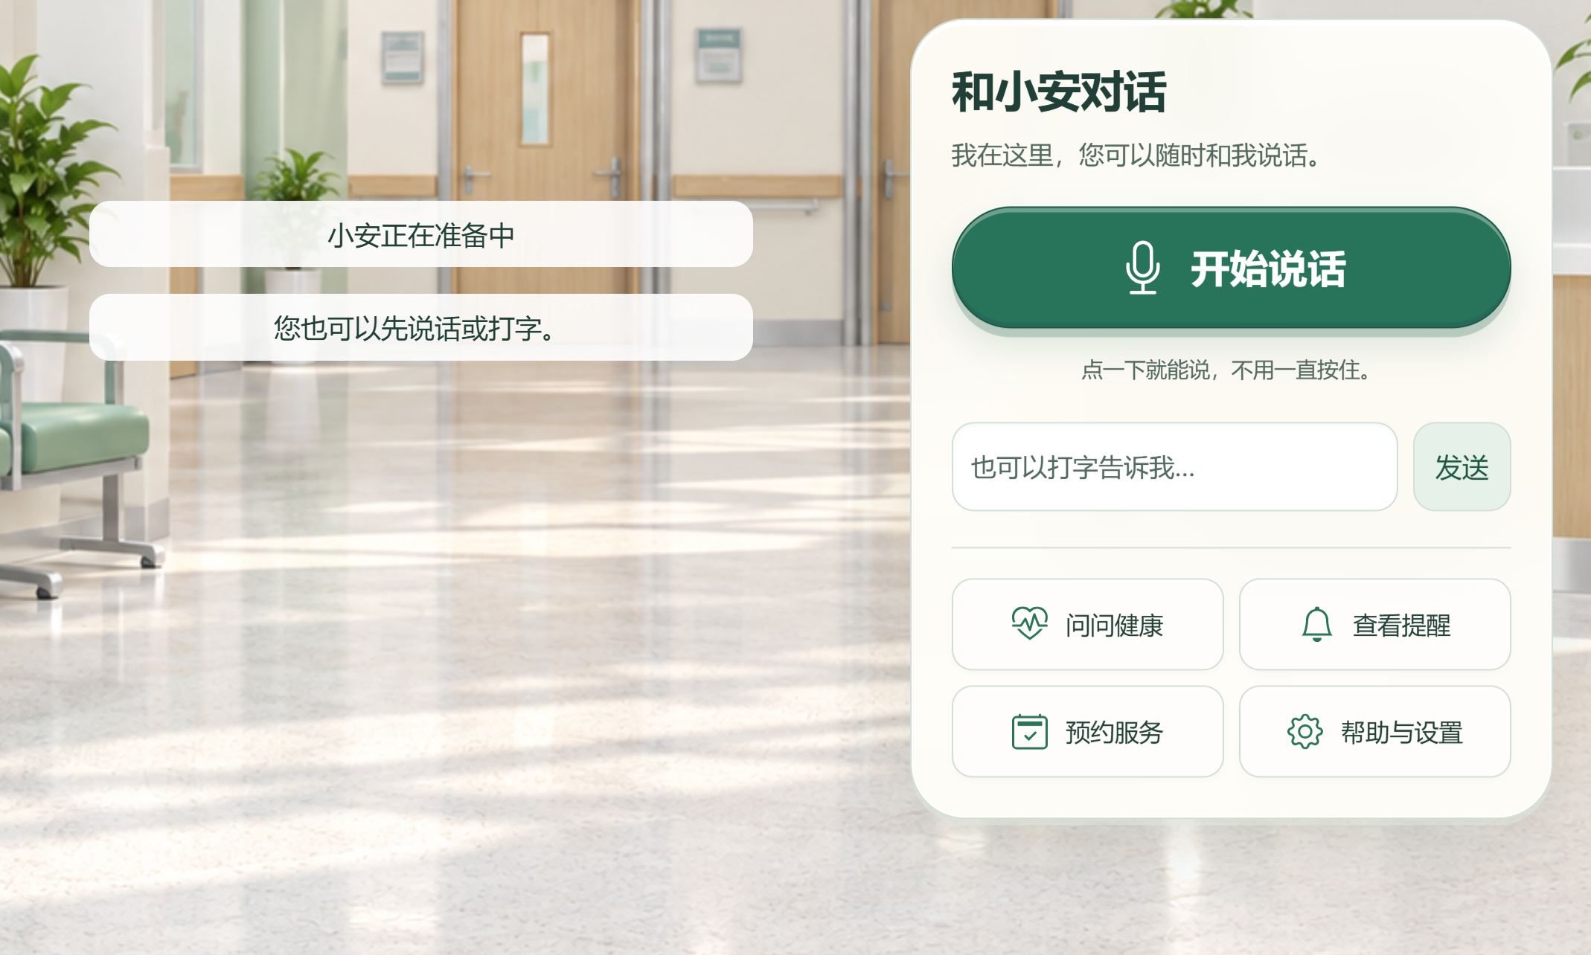
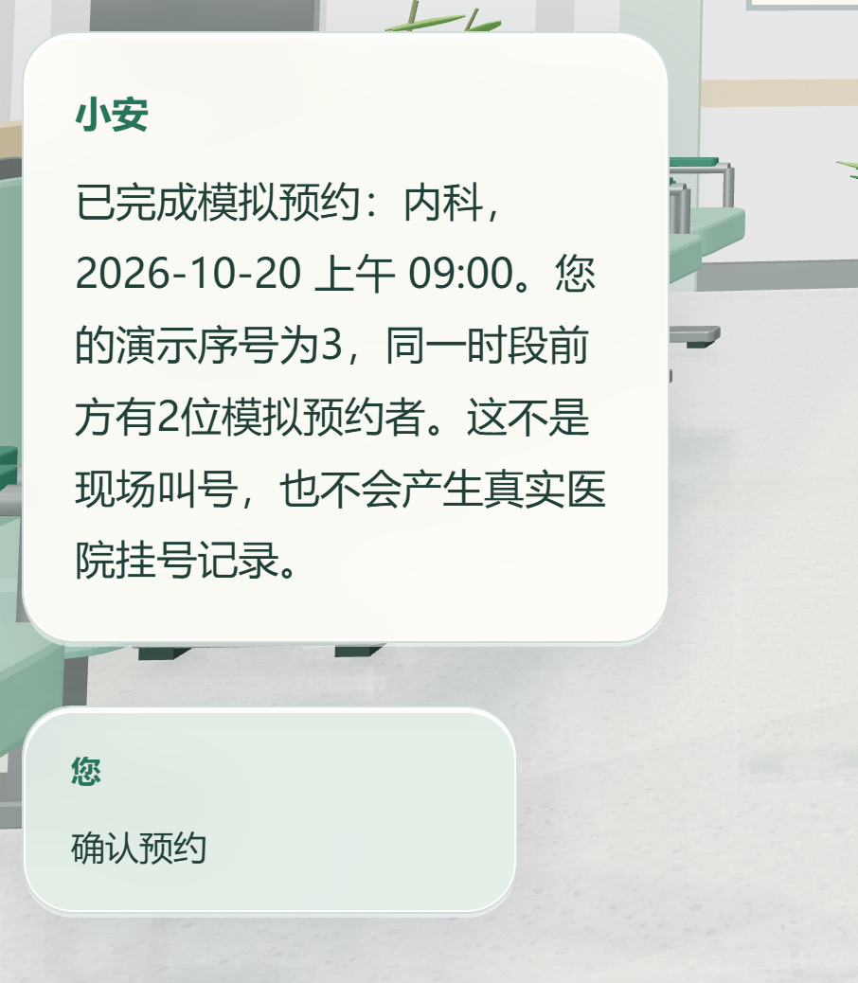

 |  |  |  | 图片说明：预约结果明确标为“模拟预约”，不产生真实挂号记录。不能用历史截图代替当前接口或数据库测试。
UI05 放大字号功能演示

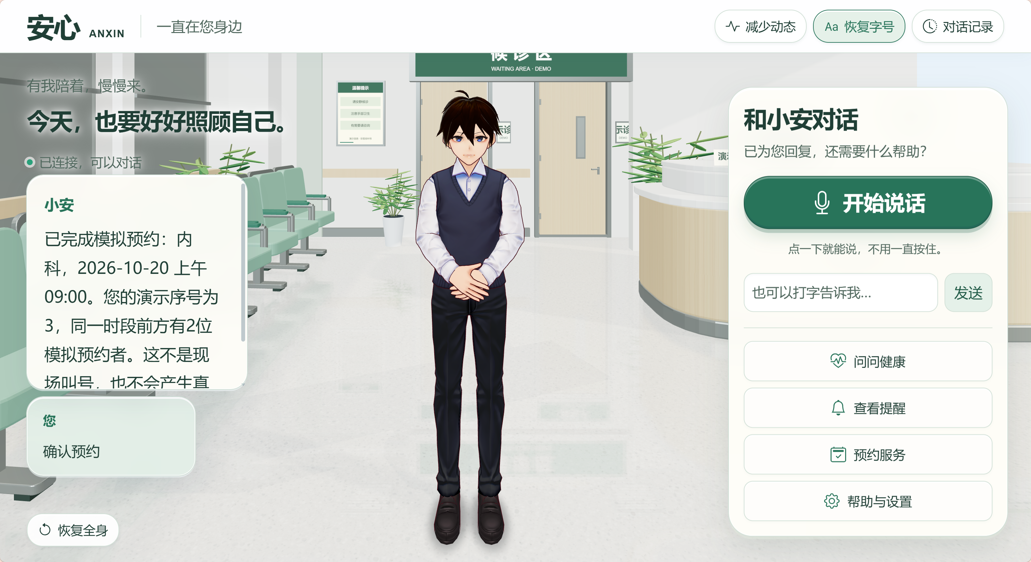
 |  |  |  |  | UI06 选择数字人形象

 |  |  |  |  |  | UI08 场景与氛围
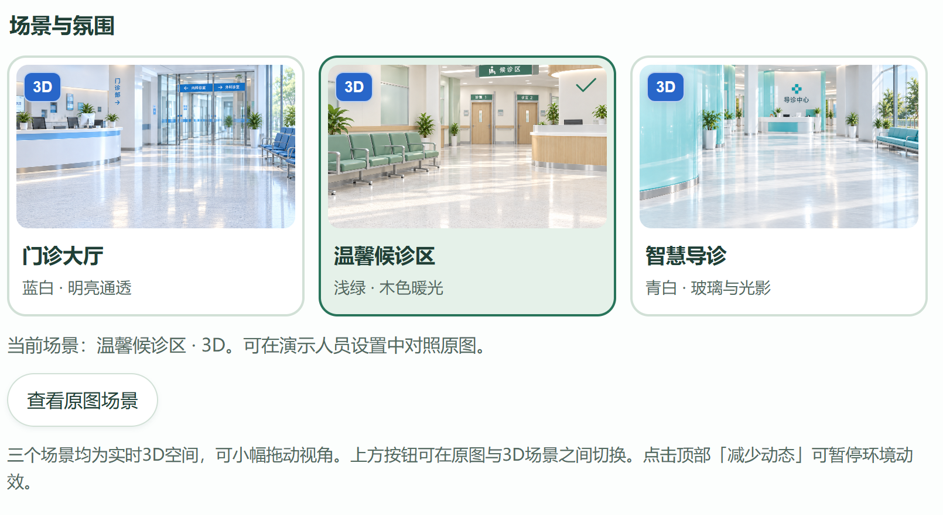

 | UI07 当前人物声音

 | UI09 减少动态功能

 |  |  | UI11 问候功能


 | UI10 健康查询功能
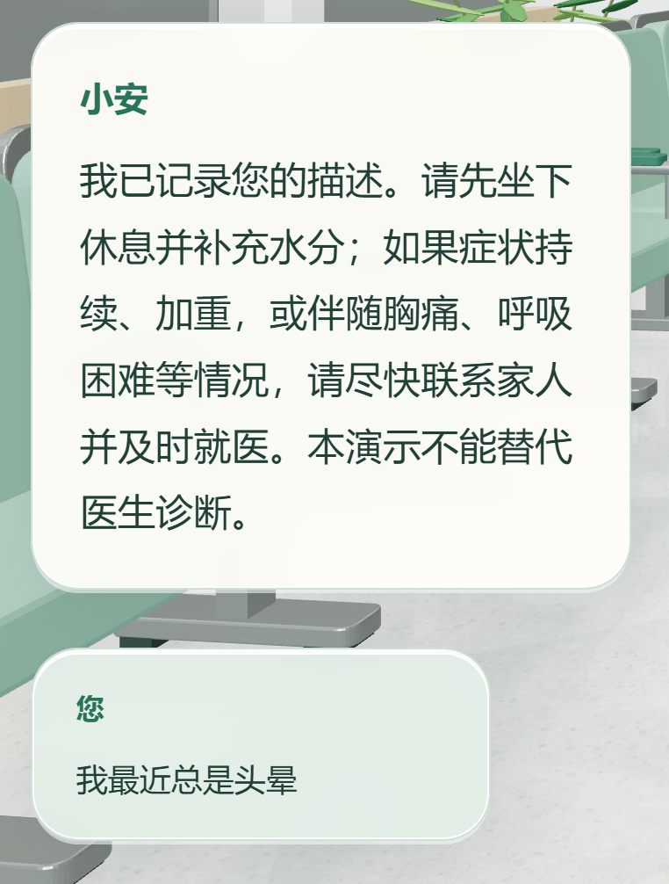

 |  |  | UI12 口型动画

 |  | UI13 外部载入文件
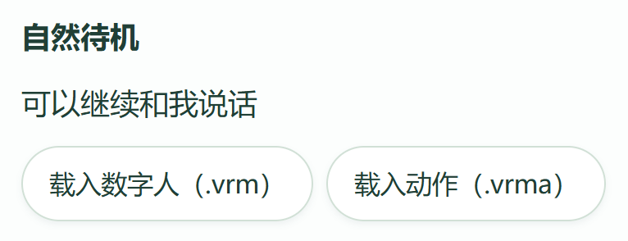

 |  |  |  |  |  | UI14 模拟预约功能

运行
